U1_Deckblatt
STATISTISCHER BERICHT | > G I 2,3 - m 01 / 26 <

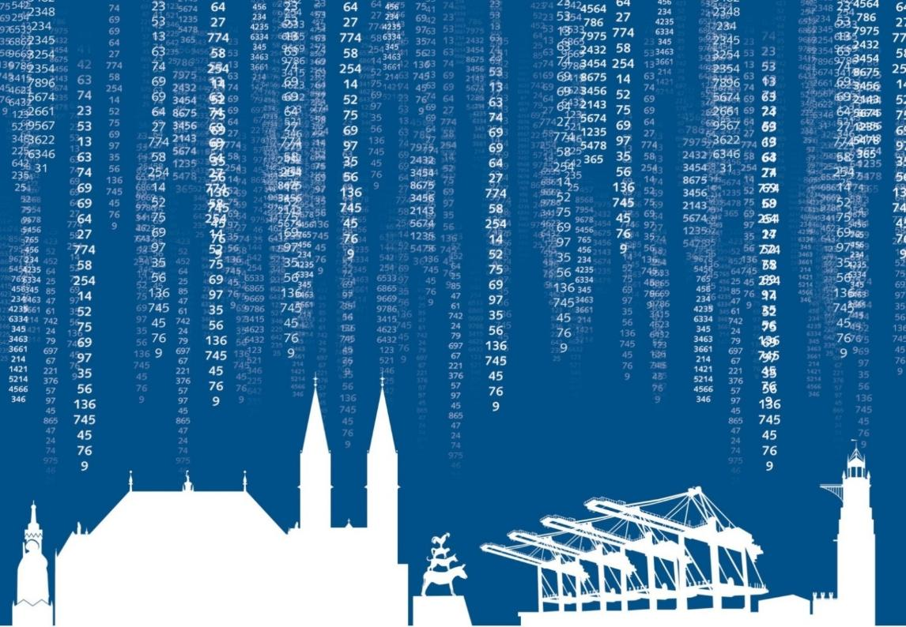

Umsatz- und Beschäftigtenentwicklung
im Kraftfahrzeug- und Großhandel
des Landes Bremen
Januar 2026

U2_Impressum
Zeichenerklärung

p | vorläufiger Zahlenwert
r | berichtigter Zahlenwert
s | geschätzter Zahlenwert
. | Zahlenwert unbekannt oder geheim zu halten
… | Zahlenangaben fallen später an
– | Zahlenwert ist genau null (nichts vorhanden)
x | Tabellenfach gesperrt, weil Aussage nicht sinnvoll oder Fragestellung nicht zutreffend
( ) | Wert mit beschränkter Aussagekraft
/ | kein Nachweis, weil Ergebnis nicht ausreichend genau

Die vorliegende Veröffentlichung enthält vorläufige Ergebnisse, die ggf. anhand von verspätet eingehenden Meldungen korrigiert werden.
Rechtsgrundlage ist das Gesetz über die Statistik im Handels- und Dienstleistungsbereich (Handels- und Dienstleistungsstatistikgesetz -HdlDlStatG) vom 22. Februar 2021 (BGBl. I S. 266) in der jeweils gültigen Fassung in Verbindung mit dem Gesetz über die Statistik für Bundeszwecke (Bundesstatistikgesetz -BStatG) in der Fassung der Bekanntmachung vom 20. Oktober 2016 (BGBl. I S. 2394) in der jeweils gültigen Fassung. Erhoben werden die Angaben zu § 6 Absatz 1 HdlDlStatG.

Impressum

ISSN 2199 - 0670

Herausgeber |  | Statistisches Landesamt Bremen

Redaktion |  | Referat 30 Verarbeitendes Gewerbe, Baugewerbe,
 |  | Binnenhandel, Gastgewerbe, Tourismus, Dienstleistungen

Gestaltung |  | Trageser GmbH, Bremen
 |  | Statistisches Landesamt Bremen

Satz und Druck |  | Statistisches Landesamt Bremen

Bezug |  | Download der pdf-Datei unter:
 |  | www.statistik.bremen.de/Publikationen

Erschienen im August 2026

© Statistisches Landesamt Bremen, Bremen, 2026
Auszugsweise Vervielfältigung und Verbreitung mit Quellenangabe gestattet.

S2-3_Vorbemerkungen
Vorbemerkungen

Die rechtlichen Grundlagen, Methodik, Erhebungsinhalte und Klassifikationen der Erhebungen der Handelsstatistik sind in den Qualitätsberichten ausführlicher beschrieben. Zu finden sind diese im Internetauftritt des Statistischen Bundesamtes unter der URL:
https://www.destatis.de/DE/Publikationen/Qualitaetsberichte/BinnenhandelGastgewerbeTourismus/BinnenhandelGastgewerbeTourismus.html

Zusätzliche Erläuterungen
Kraftfahrzeug- und Großhandel
Erhebungsbereich
Der Erhebungsbereich der Handelsstatistik wird auf der Grundlage der Klassifikation der Wirtschaftszweige (WZ), Ausgabe 2008 abgegrenzt* (Abschnitt G, Abteilungen 45, 46, 47). Er umfasst für den Handel alle Rechtlichen Einheiten (ehem. Unternehmen) mit Sitz in Deutschland, die ausschließlich oder überwiegend Handel betreiben.
Methodische Hinweise
Die vorliegende monatliche Erhebung ist Bestandteil der konjunkturstatistischen Erhebungen, welche als Stichprobe bei höchstens 45 Prozent der in § 3 Absatz 2 Nummer 1 des Handels- und Dienstleistungsstatistikgesetzes (HdlDlStatG) genannten Erhebungseinheiten durchgeführt werden. Sie erstreckt sich auf Erhebungseinheiten des Kraftfahrzeughandels mit mindestens 11 Millionen Euro Jahresumsatz oder mit mindestens 250 tätigen Personen und auf Erhebungseinheiten des Großhandels mit mindestens 20 Millionen Euro Jahresumsatz oder mindestens 100 tätigen Personen (Abschneidegrenzen). Der Berichtszeitraum für die Erhebungen ist der Kalendermonat. Erster Berichtsmonat nach der neuen Gesetzesgrundlage (HdlDlStatG) ist der Januar 2021. Die Erhebungseinheiten werden nach mathematisch-statistischen Verfahren ausgewählt. Die Angaben zu den Erhebungen im Wirtschaftszweig 46 werden vom Statistischen Bundesamt erhoben und aufbereitet.
Den Ergebnissen liegt ein Mixmodell zugrunde, in dem Angaben der Stichprobeneinheiten (oberhalb der Abschneidegrenze) hochgerechnet und Angaben für Einheiten unterhalb der Abschneidegrenze aus Verwaltungsdaten (Finanzverwaltung und Bundesagentur für Arbeit) zusammengeführt werden.
Erhebungs- und Auswertungsmerkmale sind der „Umsatz“ insgesamt und gegliedert nach Bundesländern und „tätige Personen“ (Voll-/Teilzeit- und geringfügig Beschäftigte); im Berichtsmonat Januar ebenfalls gegliedert nach Bundesländern.
Veröffentlicht werden Messzahlen, die sich fünf Jahre lang auf ein Basisjahr (seit 2018 auf 2015) beziehen, und Veränderungsraten gegenüber einem zurückliegenden Zeitraum.
* Vgl. Klassifikation der Wirtschaftszweige 2008:
https://www.destatis.de/static/DE/dokumente/klassifikation-wz-2008-3100100089004.pdf

